User Manual
User Manual

 | Proyek | Backlight Project
 | User | All User
 | Modul | All Modul

Req_id | Fitur | Deskripsi | Hint | view
1 | Search | simple search (pencarian data dengan memasukkan input berupa kata atau kalimat sesuai dengan field nya) | 1. Klik search bar edit text yg terletak di kiri atas tampilan web agar dapan menginputkan kata.
 |  |  | 2. masukan kata yg menjadi ciri atau bagian dari data yang di cari ( dapat berupa Title, nama author, ataupun subject)
 |  |  | 3. perhatikan angka dan tanda baca saat memasukkan keyword search yg ingin dicari
 |  |  | 4. apabila ingin hasil yg lebih spesifik dapat memilih field data yg sesuai dengan yg dicari dengan memilih di dropdown menu sebelah kiri searchbar edit text
 |  |  | 5. tekan enter atau klik button search untuk memulai pencarian
 |  | Advance search (Pencarian data berdasarkan kategori pengelompokan data) | 6. Untuk mendapatkan hasil yg lebih spesifik dapat melakukan pencarian berdasarkan kategori pengelompokan data pada pilihan menu button di bawah tulisan "Limit Your Search" | 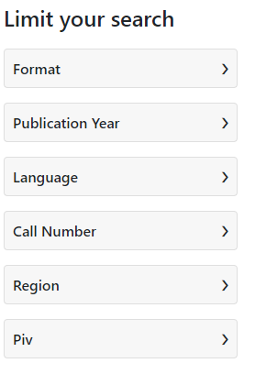
 |  |  | 7. di setiap menu kategori dapat dilihat sub kategori topic yg lebih mendatail. Pilihlah sesuai apa yg infin dicari | 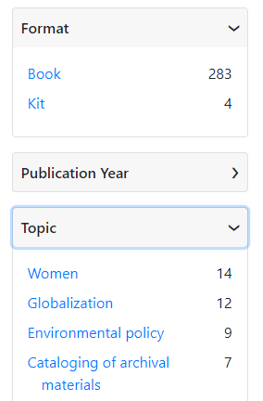
 |  |  | 8. setelah melakukan kategorisasi data hasil pencarian dapat dilihat langsung hasilnya | 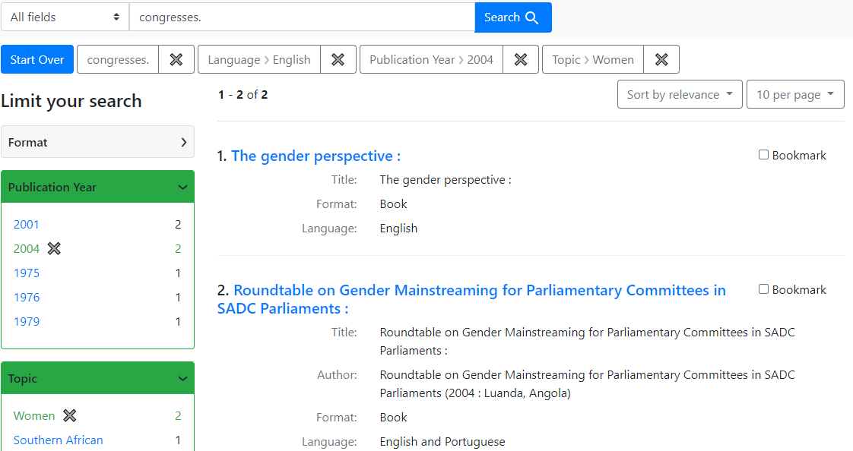

Report
 |  | Report Documentation

Proyek | Backlight Project
Modul | All Modul

No | Page Name | Link | ScreenShot | Report | Waktu | User | Status | Keterangan | Dev
1 | History | https://demo.projectblacklight.org/search_history | 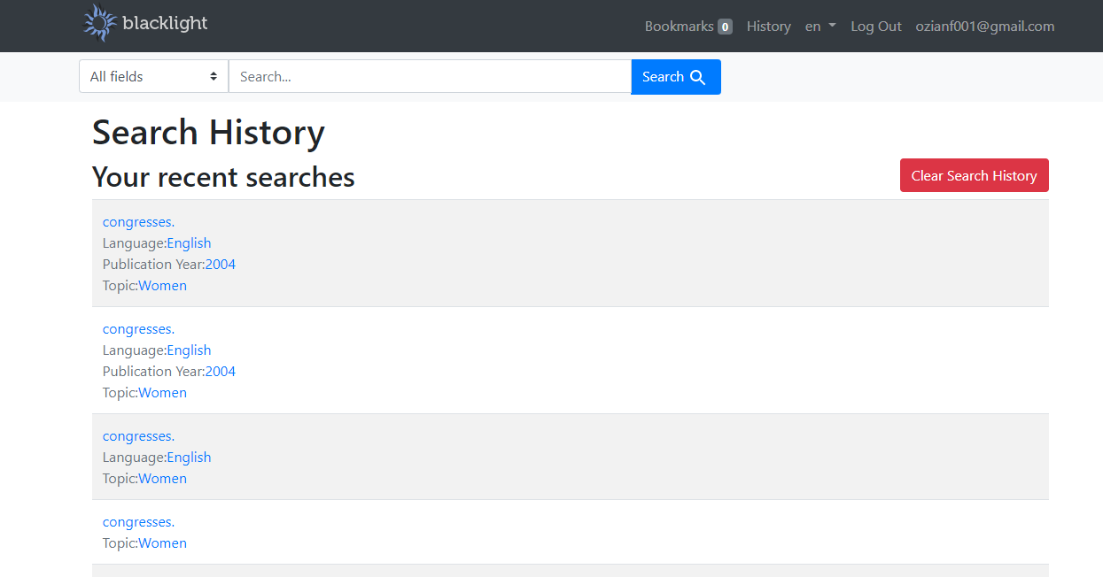 | Tidak Terdapat keterangan waktu kapan diakses | 20:03 WIB 17/10/2020 | name | Unsolved | Belum ditampilkan dr database | Developer
2 | History | https://demo.projectblacklight.org/search_history |  | Tidak dapat memilih search History yg akan dihapus | 22:03 WIB 17/10/2020 | name | Clear | Fitur tidak dibuat | Developer

